应用分析
公司名 | 应用分类 | AI行业二级分类 | 面向群体 | 主营业务 | 营收范围 | 年营收估测 （百万美元） | 上轮融资日期 | 上轮融资额 （百万美元） | 累计融资额 （百万美元） | 上轮融资额 | Total Funding Amount | Last Equity Funding Amount | Last Equity Funding Type | Total Equity Funding Amount
DeepL | 赋能工具 | 翻译 | C | AI翻译及写作 | Less than $1M | 1 | 2024-05-22 | 300 | 400 | $300,000,000 | $400,000,000 | $300,000,000 | Venture-Series Unknown | $400,000,000
Evozyne | 原生应用 | 制药 | B | AI生成蛋白质结构 | Less than $1M | 1 | 2023-09-27 | 81 | 144 | $81,000,000 | $144,367,382 | $81,000,000 | Series B | $144,367,382
Klarity | 赋能工具 | 审计 | B | AI审计及文档 | Less than $1M | 1 | 2024-06-24 | 70 | 90 | $70,000,000 | $90,375,000 | $70,000,000 | Series B | $90,375,000
Uniphore | 赋能工具 | 客服 | B | 语音助手与对话分析解决方案 | $1M to $10M | 5 | 2022-01-28 | 400 | 621 | $400,000,000 | $620,875,000 | $400,000,000 | Series E | $606,750,000
Adept AI | 原生应用 | APA | B | 智能搜索与推荐算法开发 | $1M to $10M | 5 | 2023-03-14 | 350 | 415 | $350,000,000 | $415,000,000 | $350,000,000 | Series B | $415,000,000
Next Net | 赋能工具 | 营销 | B/C | AI驱动的数字内容生成与管理 | $1M to $10M | 5 | 2021-09-23 | 150 | 150 | $150,000,000 | $150,000,000 | $150,000,000 | Private Equity | $150,000,000
Turing | 赋能工具 | 编程 | C | AI招聘转向代码 | $1M to $10M | 5 | 2025-03-06 | 111 | 270 | $111,000,000 | $270,185,000 | $111,000,000 | Series E | $247,000,000
Cognigy | 赋能工具 | 客服 | B | 客户服务自动化解决方案 | $1M to $10M | 5 | 2024-06-11 | 100 | 169 | $100,000,000 | $168,964,492 | $100,000,000 | Series C | $168,964,492
Typeface | 赋能工具 | 营销 | B/C | 智能字体生成与排版工具 | $1M to $10M | 5 | 2023-06-30 | 100 | 165 | $100,000,000 | $165,000,000 | $100,000,000 | Series B | $165,000,000
Aisera | 原生应用 | APA | B | B端Agent构建平台 | $1M to $10M | 5 | 2022-08-03 | 90 | 164 | $90,000,000 | $164,499,999 | $90,000,000 | Series D | $164,499,999
Parloa | 赋能工具 | 客服 | B | 语音助手与对话分析解决方案 | $1M to $10M | 5 | 2024-04-24 | 80 | 111 | $80,210,000 | $111,410,000 | $80,210,000 | Series B | $111,410,000
Contextual AI | 原生应用 | APA | B | B端RAG开发平台 | $1M to $10M | 5 | 2024-08-01 | 80 | 100 | $80,000,000 | $100,000,000 | $80,000,000 | Series A | $100,000,000
Decagon | 赋能工具 | 客服 | B | 语音助手与对话分析解决方案 | $1M to $10M | 5 | 2024-10-15 | 65 | 100 | $65,000,000 | $100,000,000 | $65,000,000 | Series B | $100,000,000
intenseye | 赋能工具 | 监控 | B | 实时视频分析及安全监测 | $1M to $10M | 5 | 2024-02-27 | 64 | 93 | $64,000,000 | $93,100,000 | $64,000,000 | Series B | $93,100,000
Regard | 赋能工具 | 医疗 | B | 分析患者数据并提出诊断护理建议 | $1M to $10M | 5 | 2024-06-11 | 61 | 81 | $61,000,000 | $81,420,000 | $61,000,000 | Series B | $81,300,000
Captions | 原生应用 | 数字人 | B/C | AI数字人生成及视频编辑 | $1M to $10M | 5 | 2024-07-09 | 60 | 100 | $60,000,000 | $100,000,000 | $60,000,000 | Series C | $100,000,000
Databook | 赋能工具 | 销售 | B | 为销售团队提供销售平台服务 | $1M to $10M | 5 | 2022-02-14 | 50 | 71 | $50,000,000 | $71,000,000 | $50,000,000 | Series B | $71,000,000
SupportLogic | 赋能工具 | 客服 | B | 语音助手与对话分析解决方案 | $1M to $10M | 5 | 2021-10-12 | 50 | 62 | $50,000,000 | $62,020,000 | $50,000,000 | Series B | $62,020,000
Writer | 原生应用 | APA | B | 语音助手与对话分析解决方案 | $10M to $50M | 25 | 2024-11-12 | 200 | 326 | $200,000,000 | $326,000,000 | $200,000,000 | Series C | $326,000,000
Cohere | 原生应用 | APA | B | 企业级对话机器人开发平台 | $10M to $50M | 25 | 2024-12-06 | 168 | 1,112 | $168,000,000 | $1,112,455,555 | $500,000,000 | Series D | $934,946,073
Genies | 原生应用 | 角色扮演 | C | 虚拟形象生成与元宇宙社交工具 | $10M to $50M | 25 | 2022-04-12 | 150 | 267 | $150,000,000 | $266,964,358 | $150,000,000 | Series C | $266,964,358
Hippocratic AI | 赋能工具 | 医疗 | B/C | AI非诊断性护理与协作 | $10M to $50M | 25 | 2025-01-09 | 141 | 276 | $141,000,000 | $276,000,000 | $141,000,000 | Series B | $276,000,000
Nfinite | 赋能工具 | 电商 | B | 为商家制作高质量线上3D模型 | $10M to $50M | 25 | 2022-06-07 | 100 | 122 | $100,000,000 | $122,240,558 | $100,000,000 | Series B | $122,240,558
Qualified | 赋能工具 | 营销 | B | 网页式营销智能体（对话/邮件/预订会议） | $10M to $50M | 25 | 2022-04-26 | 95 | 163 | $95,000,000 | $163,000,000 | $95,000,000 | Series C | $163,000,000
Yellow.ai | 赋能工具 | 客服 | B | 语音助手与对话分析解决方案 | $10M to $50M | 25 | 2021-08-04 | 78 | 102 | $78,150,000 | $102,150,000 | $78,150,000 | Series C | $102,150,000
Ambience Healthcare | 赋能工具 | 医疗 | B | 病例撰写和诊后护理 | $10M to $50M | 25 | 2024-02-06 | 70 | 76 | $70,000,000 | $76,285,000 | $70,000,000 | Series B | $76,285,000
Forethought | 赋能工具 | 客服 | B | 语音助手与对话分析解决方案 | $10M to $50M | 25 | 2021-12-15 | 65 | 92 | $65,000,000 | $92,000,000 | $65,000,000 | Series C | $92,000,000
Inworld AI | 原生应用 | 游戏 | B | 游戏和交互式体验中创建 AI NPC 的角色引擎 | $10M to $50M | 25 | 2023-08-02 | 50 | 120 | $50,000,000 | $119,700,000 | $50,000,000 | Series B | $119,700,000
Hive | 赋能工具 | 搜索 | B | 企业知识库智能搜索与管理 | $10M to $50M | 25 | 2021-04-21 | 50 | 121 | $50,000,000 | $120,700,000 | $50,000,000 | Series D | $120,700,000
Anysphere | 赋能工具 | 编程 | C | AI编码助手cursor | $50M to $100M | 75 | 2024-12-20 | 105 | 173 | $105,000,000 | $173,400,000 | $105,000,000 | Series B | $173,400,000
Pixis | 赋能工具 | 营销 | B | B端营销工具 | $50M to $100M | 75 | 2023-09-14 | 85 | 209 | $85,000,000 | $209,000,000 | $85,000,000 | Series C | $209,000,000
AI21 Labs | 原生应用 | APA | B | B端定制AI企业解决方案 | $50M to $100M | 75 | 2023-11-21 | 53 | 327 | $53,000,000 | $326,500,000 | $53,000,000 | Series C | $326,500,000
AssemblyAI | 赋能工具 | 语音转文字 | B | 语音数据转录及理解 | $50M to $100M | 75 | 2023-12-03 | 50 | 158 | $50,000,000 | $158,120,000 | $50,000,000 | Series C | $158,120,000
Scale AI | 原生应用 | 数据标注 | B | AI数据标注与结构化数据处理 | $100M to $500M | 250 | 2024-05-21 | 1,000 | 1,603 | $1,000,000,000 | $1,602,620,000 | $1,000,000,000 | Series F | $1,602,620,000
Glean | 赋能工具 | 搜索 | B | 企业知识库智能搜索与管理 | $100M to $500M | 250 | 2024-09-10 | 260 | 618 | $260,000,000 | $618,200,000 | $260,000,000 | Series E | $618,200,000
Abridge | 赋能工具 | 医疗 | B/C | 医疗对话分析与临床摘要生成 | $100M to $500M | 250 | 2025-02-17 | 250 | 458 | $250,000,000 | $457,500,000 | $250,000,000 | Series D | $457,500,000
Grammarly | 赋能工具 | 写作 | C | 语法检查与写作优化工具 | $100M to $500M | 250 | 2021-11-17 | 200 | 400 | $200,000,000 | $400,000,000 | $200,000,000 | Private Equity | $400,000,000
Kore.ai | 原生应用 | APA | B | 企业级对话机器人开发平台 | $100M to $500M | 250 | 2024-01-30 | 150 | 224 | $150,000,000 | $223,500,000 | $150,000,000 | Series D | $203,500,000
Character,ai | 原生应用 | 角色扮演 | C | 个性化AI角色交互平台 | $100M to $500M | 250 | 2023-03-23 | 150 | 150 | $150,000,000 | $150,080,000 | $150,000,000 | Series A | $150,080,000
Picsart | 赋能工具 | 设计 | B/C | AI图像编辑与自动化设计工具 | $100M to $500M | 250 | 2021-08-26 | 130 | 195 | $130,000,000 | $195,000,000 | $130,000,000 | Series C | $195,000,000
SOCi | 赋能工具 | 营销 | B | 社交媒体智能管理与优化 | $100M to $500M | 250 | 2023-03-07 | 120 | 238 | $120,000,000 | $237,750,000 | $120,000,000 | Venture-Series Unknown | $235,500,000
Cognition | 赋能工具 | 编程 | C | AI软件工程师（Devin) | - | - | 2024-04-24 | 175 | 196 | $175,000,000 | $196,000,000 | $175,000,000 | Series A | $196,000,000
Daydream | 赋能工具 | 电商 | C | 网上购物时提供搜索和穿衣功能 | - | - | 2024-06-20 | 50 | 50 | $50,000,000 | $50,000,000 | $50,000,000 | Seed | $50,000,000

 |  |  | B | 29
 |  |  | C | 8
 |  |  | B/C | 6

 |  |  | 原生应用 | 13
 |  |  | 赋能工具 | 30

AI应用分业务占比（上轮融资五千万美元以上）

 |  |  | 行业 | 公司数 | 累计融资额（百万美元）
 |  |  | 数字人 | 1 | 100
 |  |  | 审计 | 1 | 90
 |  |  | 翻译 | 1 | 400
 |  |  | 数据标注 | 1 | 1603
AI应用面向用户类型占比
 |  |  | 监控 | 1 | 93
 |  |  | 语音转文字 | 1 | 158
 |  |  | 制药 | 1 | 144
 |  |  | 游戏 | 1 | 120
 |  |  | 销售 | 1 | 71
 |  |  | 写作 | 1 | 400
 |  |  | 设计 | 1 | 195
 |  |  | 搜索 | 2 | 739
 |  |  | 电商 | 2 | 172
 |  |  | 角色扮演 | 2 | 417
 |  |  | 编程 | 3 | 640
 |  |  | 医疗 | 4 | 891
 |  |  | 营销 | 5 | 925
 |  |  | APA | 7 | 2668
AI应用类型占比
 |  |  | 客服 | 7 | 1257
AI应用累计融资分业务占比（上轮融资五千万美元AI应用）

 |  |  | $1M to $10M | 15
 |  |  | $100M to $500M | 8
 |  |  | $10M to $50M | 11
 |  |  | $50M to $100M | 4
 |  |  | Less than $1M | 3

 |  |  | 行业 | 累计融资额（百万美元）
 |  |  | 销售 | 71
 |  |  | 审计 | 90
 |  |  | 监控 | 93
 |  |  | 数字人 | 100
 |  |  | 游戏 | 120
 |  |  | 制药 | 144
 |  |  | 语音转文字 | 158
AI应用分营收规模占比
 |  |  | 电商 | 172
 |  |  | 设计 | 195
融资额对比
 |  |  | 翻译 | 400
 |  |  | 写作 | 400
 |  |  | 角色扮演 | 417
 |  |  | 编程 | 640
 |  |  | 搜索 | 739
 |  |  | 医疗 | 891
 |  |  | 营销 | 925
 |  |  | 客服 | 1257
 |  |  | 数据标注 | 1603
 |  |  | APA | 2668

AI应用上轮融资日期及金额

空间
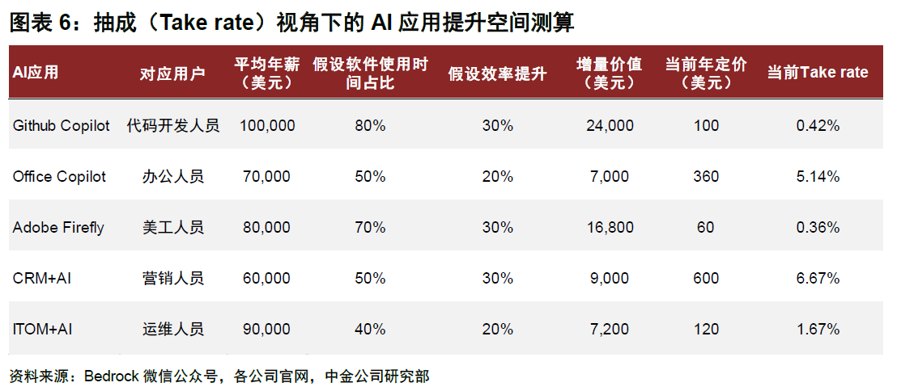

 |  |  | 图表6:抽成(Take rate)视角下的AI应用提升空间测算
 |  |  | AI应用 | 对应用户 | 平均年薪 | 假设软件使用时 | 假设效率提升 | 增量价值 | 当前年定价 | 当前Take rate
 |  |  |  |  | (美元) | 间占比 |  | (美元) | (美元)
 |  |  | Github Copilot | 代码开发人员 | 100,000 | 80% | 30% | 24,000 | 100 | 0.42%
 |  |  | Office Copilot | 办公人员 | 70,000 | 50% | 20% | 7,000 | 360 | 5.14%
 |  |  | Adobe Firefly | 美工人员 | 80,000 | 70% | 30% | 16,800 | 60 | 0.36%
 |  |  | CRM+AI | 营销人员 | 60,000 | 50% | 30% | 9,000 | 600 | 6.67%
 |  |  | ITOM+AI | 运维人员 | 90,000 | 40% | 20% | 7,200 | 120 | 1.67%
 |  |  | 资料来源: Bedrock微信公众号,各公司官网,中金公司研究部

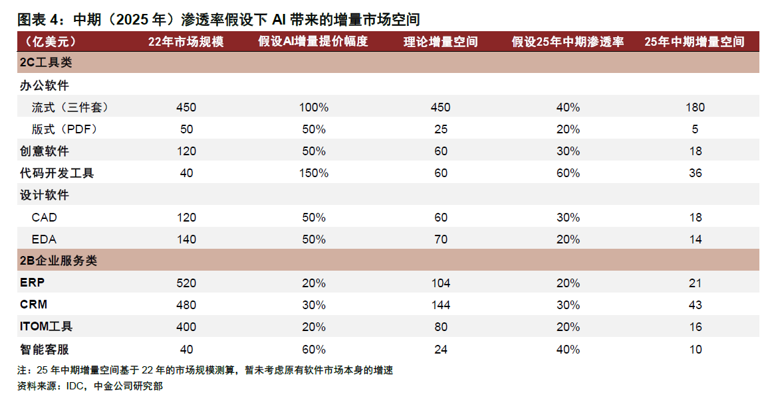
 |  |  | 图表4: 中期(2025年)渗透率假设下AI带来的增量市场空间
 |  |  | (亿美元) | 22年市场规模 | 假设AI增量提价幅度 | 理论增量空间 | 假设25年中期渗透率 | 25年中期增量空间
 |  |  | 2C工具类
 |  |  | 办公软件
 |  |  | 流式(三件套) | 450 | 100% | 450 | 40% | 180
 |  |  | 版式(PDF) | 50 | 50% | 25 | 20% | 5
 |  |  | 创意软件 | 120 | 50% | 60 | 30% | 18
 |  |  | 代码开发工具 | 40 | 150% | 60 | 60% | 36
 |  |  | 设计软件
 |  |  | CAD | 120 | 50% | 60 | 30% | 18
 |  |  | EDA | 140 | 50% | 70 | 20% | 14
 |  |  | 2B企业服务类
 |  |  | ERP | 520 | 20% | 104 | 20% | 21
 |  |  | CRM | 480 | 30% | 144 | 30% | 43
 |  |  | ITOM工具 | 400 | 20% | 80 | 20% | 16
 |  |  | 智能客服 | 40 | 60% | 24 | 40% | 10
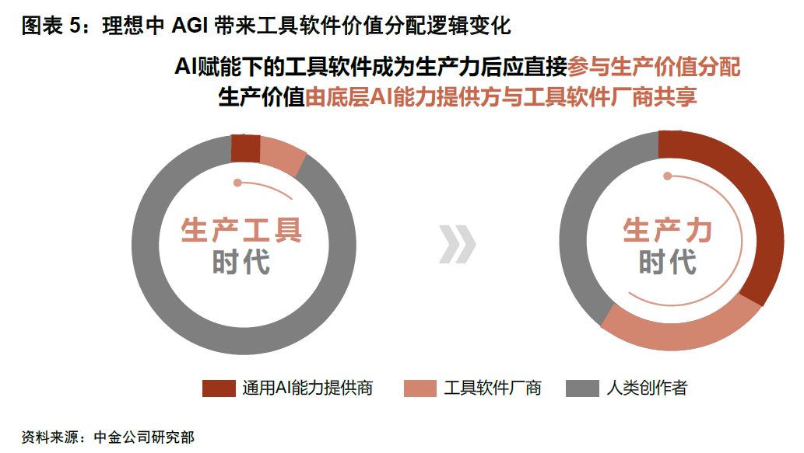
 |  |  | 注: 25年中期增量空间基于22年的市场规模测算,暂未考虑原有软件市场本身的增速
 |  |  | 资料来源: IDC,中金公司研究部

 | 2023 | 2024 |  |  |  |  |  |  |  |  |  |  | 2023 | 2024
已有数据 | 27 | 22 |  |  |  |  |  |  |  |  |  | 已有数据 | 22 | 20
2024年9-12月预估数据 | 0 | 11 |  |  |  |  |  |  |  |  |  | 2024年9-12月预估数据 | 0 | 13

北美 | 47% |  |  |  |  |  |  |  |  |  | 印度 | 21%
欧洲 | 21% |  |  |  |  |  |  |  |  |  | 拉丁美洲 | 20%
拉丁美洲 | 8% |  |  |  |  |  |  |  |  |  | 欧洲 | 15%
中国 | 6% |  |  |  |  |  |  |  |  |  | 东南亚 | 14%
日本&韩国 | 5% |  |  |  |  |  |  |  |  |  | 北美 | 11%
东南亚 | 5% |  |  |  |  |  |  |  |  |  | 中国 | 5%
其他 | 8% |  |  |  |  |  |  |  |  |  | 日本&韩国 | 3%
 |  |  |  |  |  |  |  |  |  |  | 其他 | 11%

定价
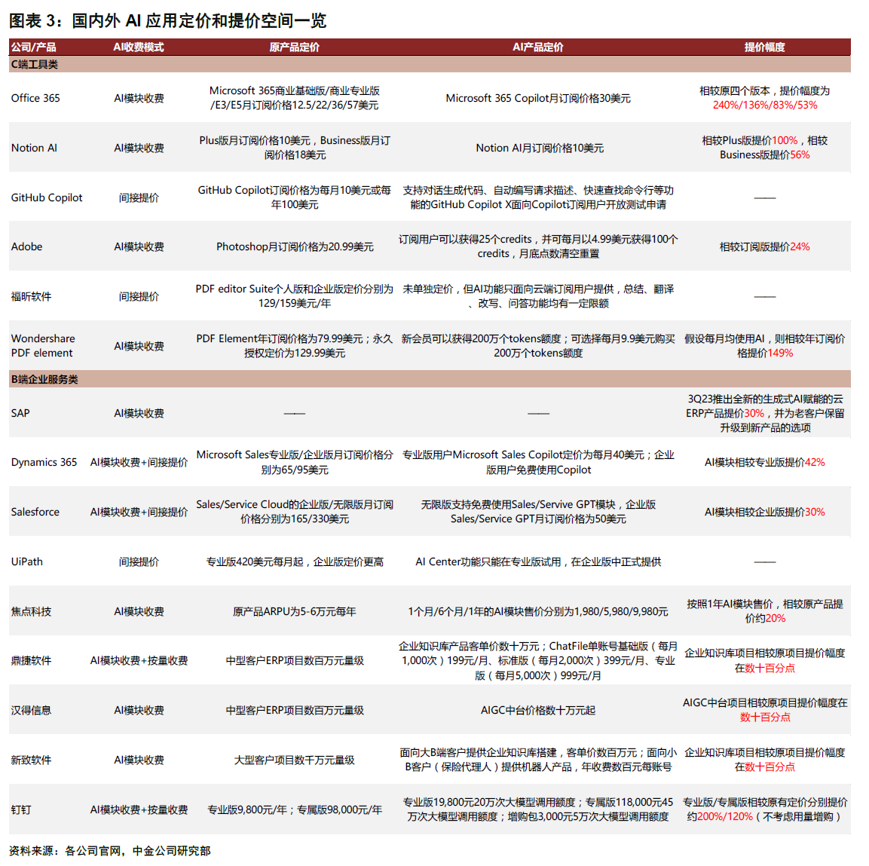
图表3: 国内外AI应用定价和提价空间一览
公司/产品 | AI收费模式 | 原产品定价 | AI产品定价 | 提价幅度
C端工 具 类
Office 365 | AI模块收费 | Microsoft 365商业基础版/商业专业版/E3/E5月订阅价格12.5/22/36/57美元 | Microsoft 365 Copilot月订阅价格30美元 | 相较原四个版本,提价幅度为240%/136%/83%/53%
Notion Al | AI模块收费 | Plus版月订阅价格10美元,Business版月订 | Notion AI月订阅价格10美元 | 相较Plus版提价100%,相较Business版提价56%
GitHub Copilot | 间接提价 | GitHub Copilot订阅价格为每月10美元或每年100美元 | 支持对话生成代码、自动编写请求描述、快速查找命令行等功能的GitHub Copilot X面向Copilot订阅用户开放测试申请 | --
Adobe | AI模块收费 | Photoshop月订阅价格为20.99美元 | 订阅用户可以获得25个credits,并可每月以4.99美元获得100个credits,月底点数清空重置 | 相较订阅版提价24%
福昕软件 | 间接提价 | PDF editor Suite个人版和企业版定价分别为未单独定价,但AI功能129/159美元/年 | 只面向云端订阅用户提供,总结、翻译、改写、问答功能均有一定限额
Wondershare PDF element | AI模块收费 | PDF Element年订阅价格为79.99美元;永久授权定价为129.99美元 | 新会员可以获得200万个tokens额度;可选择每月9.9美元购买假设每月均使用 200万个tokens额度 | 假设每月均使用Al,则相较年订阅价格提价149%
B端企业服务类
SAP | AI模块收费 |  |  | 3Q23推出全新的生成式AI赋能的云ERP产品提价30%,并为老客户保留升级到新产品的选项
Dynamics 365 | AI模块收费+间接提价 | Microsoft Sales专业版/企业版月订阅价格分别为65/95美元 | 专业版用户Microsoft Sales Copilot定价为每月40美元;企业版用户免费使用Copilot | AI模块相较专业版提价42%
Salesforce | AI模块收费+间接提价 | Sales/Service Cloud的企业版/无限版月订阅价格分别为165/330美元 | 无限版支持免费 使用Sales/Servive GPT模块,企业版Sales/Service GPT月订阅价格为50美元 | AI模块相较企业版提价30%
UiPath | 间接提价 | 专业版420美元每月起,企业版定价更高 | Al Center功能只能在专业版试用,在企业版中正式提供
焦点科技 | AI模块收费 | 原产品ARPU为5-6万元每年 | 1个月/6个月/1年的AI模块售价分别为1,980/5,980/9,980元 | 按照1年AI模块售价,相较原产品提价约20%
鼎捷软件 | AI模块收费+按量收费 | 中型客户ERP项目数百万元量级 | 企业知识库产品客单价数十万元;ChatFile单账号基础版(每月1,000次)199元/月、标准版(每月2,000次)399元/月、专业版(每月5,000次)999元/月 | 企业知识库项目相较原项目提价幅度在数十百分点
汉得信息 | AI模块收费 | 中型客户ERP项目数百万元量级 | AIGC中台价格数十万元起 | AIGC中台项目相较原项目提价幅度在数十百分点
新致软件 | AI模块收费 | 大型客户项目数千万元量级 | 面向大B端客户提供企业知识库搭建,客单价数百万元;面向小B客户(保险代理人)提供机器人产品,年收费数百元每账号 | 企业知识库项目相较原项目提价幅度在数十百分点
钉钉 | AI模块收费+按量收费 | 专业版9,800元/年;专属版98,000元/年 | 专业版19,800元20万次大模型调用额度;专属版118,000元45万次大模型调用额度;增购包3,000元5万次大模型调用额度 | 专业版/专属版相较原有定价分别提价约200%/120%(不考虑用量增购)
资料来源: 各公司官网,中金公司研究部

成本
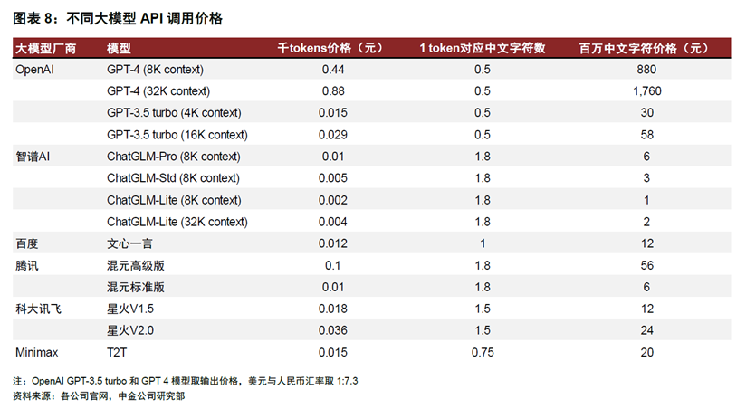
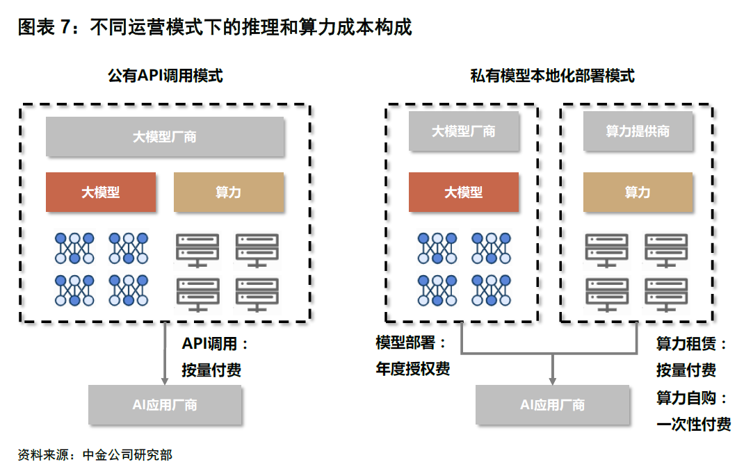
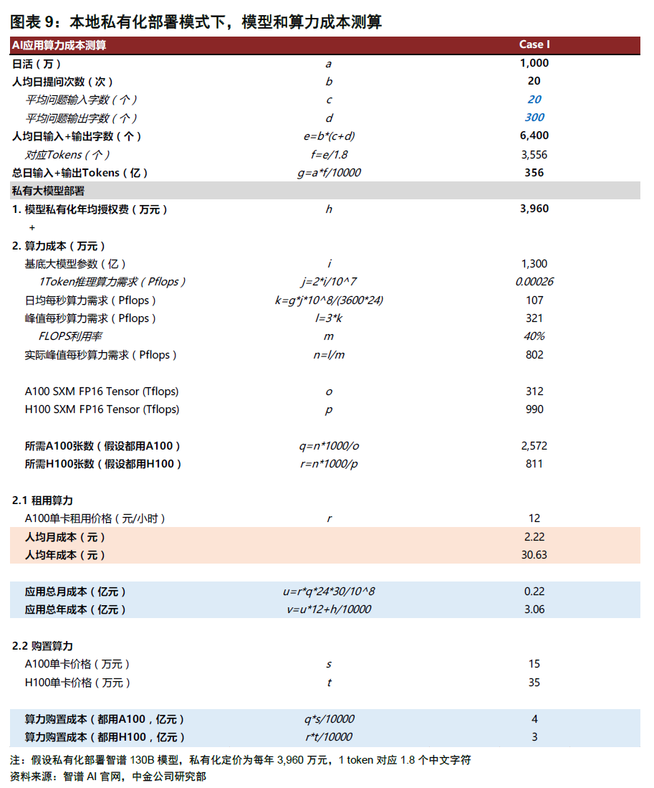

图表8：不同大模型API调用价格

大模型厂商 | 模型 | 千tokens价格（元） | 1 token对应中文字符数 | 百万中文字符价格（元）
OpenAI | GPT-4 (8K context) | 0.44 | 0.5 | 880
 | GPT-4 (32K context) | 0.88 | 0.5 | 1,760
 | GPT-3.5 turbo (4K context) | 0.015 | 0.5 | 30
 | GPT-3.5 turbo (16K context) | 0.029 | 0.5 | 58
智谱Al | ChatGLM-Pro (8K context) | 0.01 | 1.8 | 6
 | ChatGLM-Std (8K context) | 0.005 | 1.8 | 3
 | ChatGLM-Lite (8K context) | 0.002 | 1.8 | 1
 | ChatGLW-Lite (32K context) | 0.004 | 1.8 | 2
百度 | 文心一言 | 0.012 | 1 | 12
腾讯 | 混元高级版 | 0.1 | 1.8 | 56
 | 混元标准版 | 0.01 | 1.8 | 6
科大讯飞 | 星火V1.5 | 0.018 | 1.5 | 12
 | 星火V2.0 | 0.036 | 1.5 | 24
Minimax | T2T | 0.015 | 0.75 | 20

注：OpenAI GPT-3.5 turbo和GPT4模型取输出价格，美元与人民币汇率取1:7.3
铸料来源；各公司官网.中金公司研究部

概览
